身長・体重
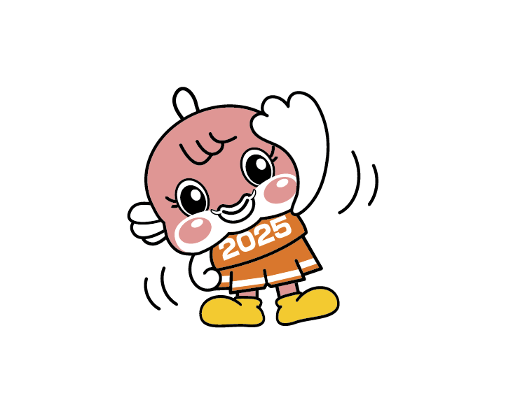


(cm) 男子・身長
■身長・体重の移り変わり（平均値）
男子・身長 (cm) |  | 昭和40年度 (1965) | 平成７年度 (1995) | 令和７年度 (2025) | 昭和40年度 ↓差 平成７年度 | 平成７年度 ↓差 令和７年度 | 昭和40年度 ↓差 令和７年度
６歳 | (小１) | 113.9 | 117.0 | 116.4 | 3.1 | △ 0.6 | 2.5
７歳 | (小２) | 119.3 | 122.2 | 122.7 | 2.9 | 0.5 | 3.4
８歳 | (小３) | 124.8 | 127.8 | 127.9 | 3.0 | 0.1 | 3.1
９歳 | (小４) | 129.6 | 133.4 | 133.9 | 3.8 | 0.5 | 4.3
10歳 | (小５) | 134.3 | 138.9 | 139.7 | 4.6 | 0.8 | 5.4
11歳 | (小６) | 139.3 | 144.7 | 146.4 | 5.4 | 1.7 | 7.1
12歳 | (中１) | 145.3 | 151.9 | 153.8 | 6.6 | 1.9 | 8.5
13歳 | (中２) | 152.7 | 159.4 | 160.8 | 6.7 | 1.4 | 8.1
14歳 | (中３) | 158.8 | 164.9 | 166.3 | 6.1 | 1.4 | 7.5

(kg) 男子・体重
男子・体重 (kg) |  | 昭和40年度 (1965) | 平成７年度 (1995) | 令和７年度 (2025) | 昭和40年度 ↓差 平成７年度 | 平成７年度 ↓差 令和７年度 | 昭和40年度 ↓差 令和７年度
６歳 | (小１) | 19.7 | 21.7 | 21.2 | 2.0 | △ 0.5 | 1.5
７歳 | (小２) | 21.7 | 23.8 | 24.0 | 2.1 | 0.2 | 2.3
８歳 | (小３) | 24.2 | 26.7 | 26.8 | 2.5 | 0.1 | 2.6
９歳 | (小４) | 26.9 | 30.0 | 30.4 | 3.1 | 0.4 | 3.5
10歳 | (小５) | 29.4 | 33.5 | 34.7 | 4.1 | 1.2 | 5.3
11歳 | (小６) | 32.5 | 37.5 | 39.2 | 5.0 | 1.7 | 6.7
12歳 | (中１) | 37.0 | 42.8 | 44.8 | 5.8 | 2.0 | 7.8
13歳 | (中２) | 42.4 | 48.7 | 49.4 | 6.3 | 0.7 | 7.0
14歳 | (中３) | 48.1 | 53.9 | 54.6 | 5.8 | 0.7 | 6.5

(cm) 女子・身長
女子・身長 (cm) |  | 昭和40年度 (1965) | 平成７年度 (1995) | 令和７年度 (2025) | 昭和40年度 ↓差 平成７年度 | 平成７年度 ↓差 令和７年度 | 昭和40年度 ↓差 令和７年度
６歳 | (小１) | 112.7 | 115.8 | 115.6 | 3.1 | △ 0.2 | 2.9
７歳 | (小２) | 118.2 | 121.7 | 121.3 | 3.5 | △ 0.4 | 3.1
８歳 | (小３) | 123.3 | 127.7 | 127.0 | 4.4 | △ 0.7 | 3.7
９歳 | (小４) | 128.8 | 133.1 | 133.6 | 4.3 | 0.5 | 4.8
10歳 | (小５) | 134.7 | 140.7 | 140.6 | 6.0 | △ 0.1 | 5.9
11歳 | (小６) | 141.0 | 146.5 | 147.2 | 5.5 | 0.7 | 6.2
12歳 | (中１) | 146.7 | 152.1 | 152.4 | 5.4 | 0.3 | 5.7
13歳 | (中２) | 150.7 | 155.7 | 155.0 | 5.0 | △ 0.7 | 4.3
14歳 | (中３) | 153.2 | 157.3 | 156.5 | 4.1 | △ 0.8 | 3.3

(kg) 女子・体重
女子・体重 (kg) |  | 昭和40年度 (1965) | 平成７年度 (1995) | 令和７年度 (2025) | 昭和40年度 ↓差 平成７年度 | 平成７年度 ↓差 令和７年度 | 昭和40年度 ↓差 令和７年度
６歳 | (小１) | 19.1 | 21.1 | 20.9 | 2.0 | △ 0.2 | 1.8
７歳 | (小２) | 21.2 | 23.5 | 23.3 | 2.3 | △ 0.2 | 2.1
８歳 | (小３) | 23.7 | 26.5 | 26.2 | 2.8 | △ 0.3 | 2.5
９歳 | (小４) | 26.3 | 29.8 | 29.7 | 3.5 | △ 0.1 | 3.4
10歳 | (小５) | 29.6 | 34.5 | 34.5 | 4.9 | 0.0 | 4.9
11歳 | (小６) | 33.8 | 38.5 | 39.7 | 4.7 | 1.2 | 5.9
12歳 | (中１) | 38.8 | 44.1 | 43.5 | 5.3 | △ 0.6 | 4.7
13歳 | (中２) | 43.3 | 47.7 | 46.7 | 4.4 | △ 1.0 | 3.4
14歳 | (中３) | 47.0 | 50.3 | 48.9 | 3.3 | △ 1.4 | 1.9

資料：「学校保健統計調査」文部科学省

